Лист1
Капсула | Номенклатура | Состав | Характеристика | Оптовая Цена Со Скидкой | Первоначальная Оптовая Цена | Предложение по скидкам | Остаток Склада | Заказ | Стоимость | Изображение
Дополнительно | Пальто 16-01-117/2 | Шерсть 60%,Вискоза 12%,Полиэстер 28% | Черный, 48, Скидка | 2750 | 5750 | 1200 | 3 | 0 | 0
 |  |  | Черный, 50, Скидка | 2750 | 5750 | 1200 | 2 | 0 | 0
 |  |  | Черный, 52, Скидка | 2750 | 5750 | 1200 | 17 | 0 | 0
 |  |  | Черный, 54, Скидка | 2750 | 5750 | 1200 | 13 | 0 | 0
 |  |  | Черный, 56, Скидка | 2750 | 5750 | 1200 | 14 | 0 | 0
 |  |  | Черный, 58, Скидка | 2750 | 5750 | 1200 | 10 | 0 | 0
 |  |  | Черный, 60, Скидка | 2750 | 5750 | 1200 | 13 | 0 | 0
 |  |  | Черный, 62, Скидка | 2750 | 5750 | 1200 | 13 | 0 | 0
 |  |  | Черный, 64, Скидка | 2750 | 5750 | 1200 | 13 | 0 | 0
 |  |  | Черный, 66, Скидка | 2750 | 5750 | 1200 | 9 | 0 | 0
Дополнительно | Пальто 16-01/1-117/2 | Шерсть 60%,Вискоза 12%,Полиэстер 28% | Черный, 52, Скидка | 3000 | 5000 | 1200 | 7 | 0 | 0
 |  |  | Черный, 54, Скидка | 3000 | 5000 | 1200 | 2 | 0 | 0
 |  |  | Черный, 56, Скидка | 3000 | 5000 | 1200 | 5 | 0 | 0
 |  |  | Черный, 58, Скидка | 3000 | 5000 | 1200 | 3 | 0 | 0
 |  |  | Черный, 60, Скидка | 3000 | 5000 | 1200 | 8 | 0 | 0
 |  |  | Черный, 62, Скидка | 3000 | 5000 | 1200 | 3 | 0 | 0
 |  |  | Черный, 64, Скидка | 3000 | 5000 | 1200 | 6 | 0 | 0
 |  |  | Черный, 66, Скидка | 3000 | 5000 | 1200 | 1 | 0 | 0
№09 Шторм | Пальто 16-012-120/2 | Шерсть 40% Полиэстер 60% | Черный, 48, Скидка | 3475 | 4600 | 1500 | 7 | 0 | 0
 |  |  | Черный, 50, Скидка | 3475 | 4600 | 1500 | 8 | 0 | 0
 |  |  | Черный, 52, Скидка | 3475 | 4600 | 1500 | 20 | 0 | 0
 |  |  | Черный, 54, Скидка | 3475 | 4600 | 1500 | 27 | 0 | 0
 |  |  | Черный, 56, Скидка | 3475 | 4600 | 1500 | 23 | 0 | 0
 |  |  | Черный, 58, Скидка | 3475 | 4600 | 1500 | 25 | 0 | 0
 |  |  | Черный, 60, Скидка | 3475 | 4600 | 1500 | 20 | 0 | 0
 |  |  | Черный, 62, Скидка | 3475 | 4600 | 1500 | 17 | 0 | 0
 |  |  | Черный, 64, Скидка | 3475 | 4600 | 1500 | 15 | 0 | 0
№09 Шторм | Пальто 16-05-120/2 | Шерсть 40%,Полиэстер 60% | Черный, 48, Скидка | 3660 | 4850 | 1500 | 4 | 0 | 0
 |  |  | Черный, 50, Скидка | 3660 | 4850 | 1500 | 1 | 0 | 0
 |  |  | Черный, 52, Скидка | 3660 | 4850 | 1500 | 22 | 0 | 0
 |  |  | Черный, 54, Скидка | 3660 | 4850 | 1500 | 24 | 0 | 0
 |  |  | Черный, 56, Скидка | 3660 | 4850 | 1500 | 19 | 0 | 0
 |  |  | Черный, 58, Скидка | 3660 | 4850 | 1500 | 19 | 0 | 0
 |  |  | Черный, 60, Скидка | 3660 | 4850 | 1500 | 15 | 0 | 0
 |  |  | Черный, 62, Скидка | 3660 | 4850 | 1500 | 10 | 0 | 0
 |  |  | Черный, 64, Скидка | 3660 | 4850 | 1500 | 13 | 0 | 0
 |  |  | Черный, 66, Скидка | 3660 | 4850 | 1500 | 20 | 0 | 0
 |  |  | Черный, 68, Скидка | 3660 | 4850 | 1500 | 5 | 0 | 0
Дополнительно | Пальто D16-010-117/35 | Ткань верха:,Искусственный мех,Полиэстер 100%,Подкладка:,Полиэстер 53%,Вискоза 47% | Брусника, 48, Скидка | 4300 | 5750 | 1900 | 11 | 0 | 0
 |  |  | Брусника, 50, Скидка | 4300 | 5750 | 1900 | 10 | 0 | 0
 |  |  | Брусника, 52, Скидка | 4300 | 5750 | 1900 | 15 | 0 | 0
 |  |  | Брусника, 54, Скидка | 4300 | 5750 | 1900 | 14 | 0 | 0
 |  |  | Брусника, 56, Скидка | 4300 | 5750 | 1900 | 7 | 0 | 0
 |  |  | Брусника, 58, Скидка | 4300 | 5750 | 1900 | 11 | 0 | 0
 |  |  | Брусника, 60, Скидка | 4300 | 5750 | 1900 | 7 | 0 | 0
 |  |  | Брусника, 62, Скидка | 4300 | 5750 | 1900 | 8 | 0 | 0
 |  |  | Брусника, 64, Скидка | 4300 | 5750 | 1900 | 7 | 0 | 0
№01 Надежда | Платье 15-m16-94 | 1.Вискоза 92%,Эластан 8%,2.Вискоза 25%,Полиэстер 75% | Принт 090, 48, Скидка | 2000 | 2000 | 700 | 2 | 0 | 0 | 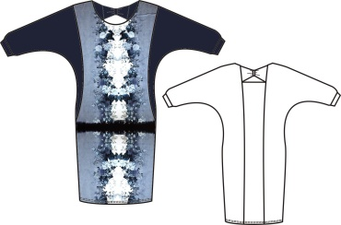
 |  |  | Принт 090, 50, Скидка | 2000 | 2000 | 700 | 9 | 0 | 0
 |  |  | Принт 090, 52, Скидка | 2000 | 2000 | 700 | 9 | 0 | 0
 |  |  | Принт 090, 54, Скидка | 2000 | 2000 | 700 | 7 | 0 | 0
 |  |  | Принт 090, 56, Скидка | 2000 | 2000 | 700 | 4 | 0 | 0
 |  |  | Принт 090, 58, Скидка | 2000 | 2000 | 700 | 8 | 0 | 0
 |  |  | Принт 090, 60, Скидка | 2000 | 2000 | 700 | 6 | 0 | 0
 |  |  | Принт 090, 62, Скидка | 2000 | 2000 | 700 | 4 | 0 | 0
 |  |  | Принт 090, 64, Скидка | 2000 | 2000 | 700 | 2 | 0 | 0
 |  |  | Принт 090, 66, Скидка | 2000 | 2000 | 700 | 5 | 0 | 0
 |  |  | Принт 090, 68, Скидка | 2000 | 2000 | 700 | 4 | 0 | 0
 |  |  | Принт 090, 70, Скидка | 2000 | 2000 | 700 | 1 | 0 | 0
 |  |  | Принт 090, 72, Скидка | 2000 | 2000 | 700 | 2 | 0 | 0
№01 Надежда | Блуза 15-23-94 | Состав: 1.Вискоза 92%,Эластан 8%, 2.Вискоза 25%,Полиэстер 75% | Принт 090, 48, Скидка | 1600 | 1600 | 500 | 3 | 0 | 0 | 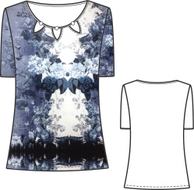
 |  |  | Принт 090, 50, Скидка | 1600 | 1600 | 500 | 2 | 0 | 0
 |  |  | Принт 090, 52, Скидка | 1600 | 1600 | 500 | 1 | 0 | 0
 |  |  | Принт 090, 72, Скидка | 1600 | 1600 | 500 | 1 | 0 | 0
№01 Надежда | Блуза 15-24-94 | Состав: 1.Вискоза 92%,Эластан 8%, 2.Вискоза 25%,П/э 75% | Принт 090, 50, Скидка | 950 | 1570 | 500 | 2 | 0 | 0 | 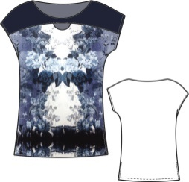
 |  |  | Принт 090, 54, Скидка | 950 | 1570 | 500 | 1 | 0 | 0
 |  |  | Принт 090, 60, Скидка | 950 | 1570 | 500 | 1 | 0 | 0
 |  |  | Принт 090, 68, Скидка | 950 | 1570 | 500 | 1 | 0 | 0
№01 Надежда | Юбка D15-412-81 | Состав верха: Вискоза 20%,П/э 80%, Состав подкладки: П/э 100% | Принт 092, 48, Скидка | 900 | 1570 | 500 | 2 | 0 | 0 | 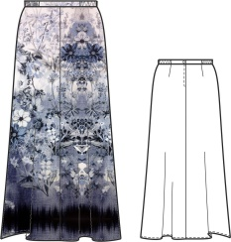
 |  |  | Принт 092, 50, Скидка | 900 | 1570 | 500 | 4 | 0 | 0
 |  |  | Принт 092, 52, Скидка | 900 | 1570 | 500 | 5 | 0 | 0
 |  |  | Принт 092, 54, Скидка | 900 | 1570 | 500 | 2 | 0 | 0
 |  |  | Принт 092, 56, Скидка | 900 | 1570 | 500 | 5 | 0 | 0
 |  |  | Принт 092, 58, Скидка | 900 | 1570 | 500 | 3 | 0 | 0
 |  |  | Принт 092, 60, Скидка | 900 | 1570 | 500 | 11 | 0 | 0
 |  |  | Принт 092, 62, Скидка | 900 | 1570 | 500 | 8 | 0 | 0
 |  |  | Принт 092, 64, Скидка | 900 | 1570 | 500 | 5 | 0 | 0
 |  |  | Принт 092, 66, Скидка | 900 | 1570 | 500 | 7 | 0 | 0
 |  |  | Принт 092, 68, Скидка | 900 | 1570 | 500 | 2 | 0 | 0
№05 Игры | Платье 15-m139-1-80/0116 | Вискоза 93%,Эластан 7% | Принт 0116, 48, Скидка | 1290 | 1766 | 650 | 2 | 0 | 0
 |  |  | Принт 0116, 50, Скидка | 1290 | 1766 | 650 | 2 | 0 | 0
 |  |  | Принт 0116, 52, Скидка | 1290 | 1766 | 650 | 4 | 0 | 0
 |  |  | Принт 0116, 54, Скидка | 1290 | 1766 | 650 | 2 | 0 | 0
 |  |  | Принт 0116, 56, Скидка | 1290 | 1766 | 650 | 1 | 0 | 0
 |  |  | Принт 0116, 58, Скидка | 1290 | 1766 | 650 | 1 | 0 | 0
 |  |  | Принт 0116, 60, Скидка | 1290 | 1766 | 650 | 6 | 0 | 0
 |  |  | Принт 0116, 62, Скидка | 1290 | 1766 | 650 | 1 | 0 | 0
 |  |  | Принт 0116, 66, Скидка | 1290 | 1766 | 650 | 4 | 0 | 0
 |  |  | Принт 0116, 68, Скидка | 1290 | 1766 | 650 | 1 | 0 | 0
№05 Игры | Блуза 15-m241-80/0116 | Вискоза 93%,Эластан 7% | Принт 0116, 56, Скидка | 1150 | 1726 | 500 | 1 | 0 | 0 | 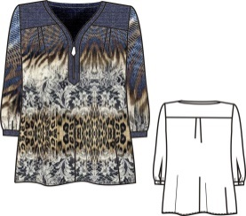
№07 Свобода | Блуза 16-m226-53/0131 | Вискоза 25%,Полиэстер 75% | Принт 0131, 54, Скидка | 1500 | 2047 | 600 | 4 | 0 | 0
 |  |  | Принт 0131, 56, Скидка | 1500 | 2047 | 600 | 2 | 0 | 0
 |  |  | Принт 0131, 58, Скидка | 1500 | 2047 | 600 | 4 | 0 | 0
 |  |  | Принт 0131, 60, Скидка | 1500 | 2047 | 600 | 3 | 0 | 0
 |  |  | Принт 0131, 62, Скидка | 1500 | 2047 | 600 | 1 | 0 | 0
 |  |  | Принт 0131, 64, Скидка | 1500 | 2047 | 600 | 4 | 0 | 0
 |  |  | Принт 0131, 66, Скидка | 1500 | 2047 | 600 | 2 | 0 | 0
 |  |  | Принт 0131, 68, Скидка | 1500 | 2047 | 600 | 2 | 0 | 0
 |  |  | Принт 0131, 72, Скидка | 1500 | 2047 | 600 | 1 | 0 | 0
 |  |  | Принт 0131, 74, Скидка | 1500 | 2047 | 600 | 2 | 0 | 0
№07 Свобода | Блуза 16-m227-53/0131 | Вискоза 25%,Полиэстер 75% | Принт 0131, 50, Скидка | 1500 | 2082 | 600 | 3 | 0 | 0
 |  |  | Принт 0131, 52, Скидка | 1500 | 2082 | 600 | 6 | 0 | 0
 |  |  | Принт 0131, 54, Скидка | 1500 | 2082 | 600 | 10 | 0 | 0
 |  |  | Принт 0131, 56, Скидка | 1500 | 2082 | 600 | 8 | 0 | 0
 |  |  | Принт 0131, 58, Скидка | 1500 | 2082 | 600 | 1 | 0 | 0
 |  |  | Принт 0131, 60, Скидка | 1500 | 2082 | 600 | 2 | 0 | 0
 |  |  | Принт 0131, 64, Скидка | 1500 | 2082 | 600 | 4 | 0 | 0
 |  |  | Принт 0131, 66, Скидка | 1500 | 2082 | 600 | 3 | 0 | 0
 |  |  | Принт 0131, 68, Скидка | 1500 | 2082 | 600 | 3 | 0 | 0
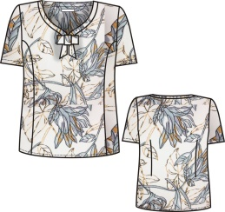
№07 Свобода | Блуза 16-m233-53/0131 | Вискоза 25%,Полиэстер 75% | Принт 0131, 48, Скидка | 1200 | 1840 | 600 | 11 | 0 | 0
 |  |  | Принт 0131, 50, Скидка | 1200 | 1840 | 600 | 4 | 0 | 0
 |  |  | Принт 0131, 58, Скидка | 1200 | 1840 | 600 | 1 | 0 | 0
 |  |  | Принт 0131, 62, Скидка | 1200 | 1840 | 600 | 3 | 0 | 0
 |  |  | Принт 0131, 64, Скидка | 1200 | 1840 | 600 | 2 | 0 | 0
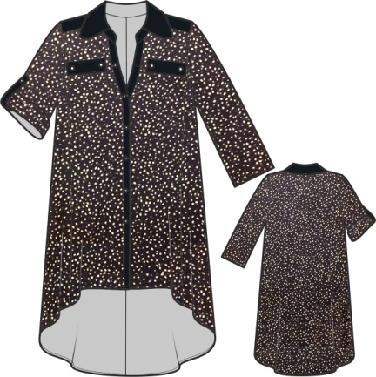
№07 Свобода | Блуза 16-n88-53/0131 | Вискоза 25%,Полиэстер 75% | Принт 0131, 54 | 1870 | 1870 | 600 | 3 | 0 | 0
 |  |  | Принт 0131, 56 | 1870 | 1870 | 600 | 3 | 0 | 0
 |  |  | Принт 0131, 58 | 1870 | 1870 | 600 | 1 | 0 | 0
 |  |  | Принт 0131, 60 | 1870 | 1870 | 600 | 4 | 0 | 0
 |  |  | Принт 0131, 62 | 1870 | 1870 | 600 | 5 | 0 | 0
 |  |  | Принт 0131, 64 | 1870 | 1870 | 600 | 4 | 0 | 0
 |  |  | Принт 0131, 66 | 1870 | 1870 | 600 | 3 | 0 | 0
№02 Галактика | Туника 16-n110-56/44 | Вискоза 65%,Нейлон 30%,Эластан 5% | Василек, 54, Скидка | 1000 | 2415 | 600 | 4 | 0 | 0
 |  |  | Василек, 56, Скидка | 1000 | 2415 | 600 | 4 | 0 | 0
 |  |  | Василек, 58, Скидка | 1000 | 2415 | 600 | 2 | 0 | 0
 |  |  | Василек, 60, Скидка | 1000 | 2415 | 600 | 4 | 0 | 0
 |  |  | Василек, 62, Скидка | 1000 | 2415 | 600 | 5 | 0 | 0
 |  |  | Василек, 64, Скидка | 1000 | 2415 | 600 | 7 | 0 | 0
 |  |  | Василек, 66, Скидка | 1000 | 2415 | 600 | 11 | 0 | 0
 |  |  | Василек, 68, Скидка | 1000 | 2415 | 600 | 10 | 0 | 0
 |  |  | Василек, 70, Скидка | 1000 | 2415 | 600 | 4 | 0 | 0
№02 Галактика | Блуза 16-n219-46/44 | 1 Вискоза 95%,Эластан 5%,2 Вискоза 20%,Полиэстер 80% | Василек, 52, Скидка | 1400 | 1829 | 600 | 5 | 0 | 0
 |  |  | Василек, 54, Скидка | 1400 | 1829 | 600 | 5 | 0 | 0
 |  |  | Василек, 56, Скидка | 1400 | 1829 | 600 | 3 | 0 | 0
 |  |  | Василек, 58, Скидка | 1400 | 1829 | 600 | 4 | 0 | 0
 |  |  | Василек, 60, Скидка | 1400 | 1829 | 600 | 3 | 0 | 0
 |  |  | Василек, 62, Скидка | 1400 | 1829 | 600 | 4 | 0 | 0
 |  |  | Василек, 64, Скидка | 1400 | 1829 | 600 | 5 | 0 | 0
 |  |  | Василек, 66, Скидка | 1400 | 1829 | 600 | 7 | 0 | 0
 |  |  | Василек, 68, Скидка | 1400 | 1829 | 600 | 4 | 0 | 0
№02 Галактика | Блуза 16-n220-35/44 | Вискоза 20%,Полиэстер 80% | Василек, 48, Скидка | 1200 | 1990 | 600 | 3 | 0 | 0
 |  |  | Василек, 50, Скидка | 1200 | 1990 | 600 | 4 | 0 | 0
 |  |  | Василек, 52, Скидка | 1200 | 1990 | 600 | 2 | 0 | 0
 |  |  | Василек, 54, Скидка | 1200 | 1990 | 600 | 3 | 0 | 0
 |  |  | Василек, 56, Скидка | 1200 | 1990 | 600 | 2 | 0 | 0
 |  |  | Василек, 58, Скидка | 1200 | 1990 | 600 | 2 | 0 | 0
 |  |  | Василек, 60, Скидка | 1200 | 1990 | 600 | 2 | 0 | 0
 |  |  | Василек, 62, Скидка | 1200 | 1990 | 600 | 1 | 0 | 0
 |  |  | Василек, 64, Скидка | 1200 | 1990 | 600 | 2 | 0 | 0
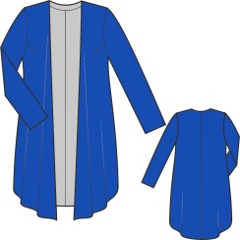
№02 Галактика | Кардиган 16-n75-66/44 | Вискоза 65%,Нейлон 30%,Эластан 5% | Василек, 50, Скидка | 1200 | 2415 | 600 | 1 | 0 | 0
 |  |  | Василек, 52, Скидка | 1200 | 2415 | 600 | 4 | 0 | 0
 |  |  | Василек, 54, Скидка | 1200 | 2415 | 600 | 1 | 0 | 0
 |  |  | Василек, 56, Скидка | 1200 | 2415 | 600 | 1 | 0 | 0
 |  |  | Василек, 58, Скидка | 1200 | 2415 | 600 | 1 | 0 | 0
 |  |  | Василек, 60, Скидка | 1200 | 2415 | 600 | 1 | 0 | 0
 |  |  | Василек, 62, Скидка | 1200 | 2415 | 600 | 3 | 0 | 0
 |  |  | Василек, 64, Скидка | 1200 | 2415 | 600 | 7 | 0 | 0
 |  |  | Василек, 66, Скидка | 1200 | 2415 | 600 | 8 | 0 | 0
 |  |  | Василек, 68, Скидка | 1200 | 2415 | 600 | 6 | 0 | 0
 |  |  | Василек, 70, Скидка | 1200 | 2415 | 600 | 5 | 0 | 0
 |  |  | Василек, 72, Скидка | 1200 | 2415 | 600 | 5 | 0 | 0
 |  |  | Василек, 74, Скидка | 1200 | 2415 | 600 | 1 | 0 | 0
№02 Галактика | Платье 16-n18-40/44 | Ткань верха:,Вискоза 30%,Полиэстер 67%,Эластан 3%,Подкладка:,Полиэстер 100% | Василек, 48, Скидка | 1370 | 2530 | 750 | 6 | 0 | 0
 |  |  | Василек, 50, Скидка | 1370 | 2530 | 750 | 2 | 0 | 0
 |  |  | Василек, 52, Скидка | 1370 | 2530 | 750 | 1 | 0 | 0
 |  |  | Василек, 54, Скидка | 1370 | 2530 | 750 | 1 | 0 | 0
№02 Галактика | Юбка 16-n46-66/44 | Ткань верха:,Вискоза 65%,Нейлон 30%,Эластан 5%,Подкладка:,Полиэстер 100% | Василек, 48, Скидка | 1140 | 1840 | 500 | 5 | 0 | 0
 |  |  | Василек, 50, Скидка | 1140 | 1840 | 500 | 4 | 0 | 0
 |  |  | Василек, 52, Скидка | 1140 | 1840 | 500 | 6 | 0 | 0
 |  |  | Василек, 54, Скидка | 1140 | 1840 | 500 | 6 | 0 | 0
 |  |  | Василек, 56, Скидка | 1140 | 1840 | 500 | 5 | 0 | 0
 |  |  | Василек, 58, Скидка | 1140 | 1840 | 500 | 5 | 0 | 0
 |  |  | Василек, 60, Скидка | 1140 | 1840 | 500 | 7 | 0 | 0
 |  |  | Василек, 62, Скидка | 1140 | 1840 | 500 | 7 | 0 | 0
 |  |  | Василек, 64, Скидка | 1140 | 1840 | 500 | 3 | 0 | 0
 |  |  | Василек, 66, Скидка | 1140 | 1840 | 500 | 5 | 0 | 0
№02 Галактика | Юбка 16-n47-35/44 | Вискоза 20%,Полиэстер 80% | Василек, 48, Скидка | 1700 | 2128 | 700 | 5 | 0 | 0
 |  |  | Василек, 50, Скидка | 1700 | 2128 | 700 | 5 | 0 | 0
 |  |  | Василек, 52, Скидка | 1700 | 2128 | 700 | 7 | 0 | 0
 |  |  | Василек, 54, Скидка | 1700 | 2128 | 700 | 11 | 0 | 0
 |  |  | Василек, 56, Скидка | 1700 | 2128 | 700 | 8 | 0 | 0
 |  |  | Василек, 58, Скидка | 1700 | 2128 | 700 | 8 | 0 | 0
 |  |  | Василек, 60, Скидка | 1700 | 2128 | 700 | 8 | 0 | 0
 |  |  | Василек, 62, Скидка | 1700 | 2128 | 700 | 11 | 0 | 0
 |  |  | Василек, 64, Скидка | 1700 | 2128 | 700 | 8 | 0 | 0
 |  |  | Василек, 66, Скидка | 1700 | 2128 | 700 | 16 | 0 | 0
 |  |  | Василек, 68, Скидка | 1700 | 2128 | 700 | 12 | 0 | 0
№05 Солнечный свет | Кардиган 16-m76-46/81 | Вискоза 92%,Эластан 8% | Бледно-желтый, 48, Скидка | 500 | 1150 | 250 | 13 | 0 | 0
 |  |  | Бледно-желтый, 50, Скидка | 500 | 1150 | 250 | 11 | 0 | 0
 |  |  | Бледно-желтый, 52, Скидка | 500 | 1150 | 250 | 13 | 0 | 0
 |  |  | Бледно-желтый, 54, Скидка | 500 | 1150 | 250 | 14 | 0 | 0
 |  |  | Бледно-желтый, 56, Скидка | 500 | 1150 | 250 | 15 | 0 | 0
 |  |  | Бледно-желтый, 58, Скидка | 500 | 1150 | 250 | 14 | 0 | 0
 |  |  | Бледно-желтый, 60, Скидка | 500 | 1150 | 250 | 12 | 0 | 0
 |  |  | Бледно-желтый, 62, Скидка | 500 | 1150 | 250 | 9 | 0 | 0
 |  |  | Бледно-желтый, 64, Скидка | 500 | 1150 | 250 | 15 | 0 | 0
Дополнительно | Туника 16-m83-38/0156 | Вискоза 96%,Эластан 4% | Принт 0156, 48, Скидка | 1200 | 1600 | 400 | 5 | 0 | 0
 |  |  | Принт 0156, 50, Скидка | 1200 | 1600 | 400 | 4 | 0 | 0
 |  |  | Принт 0156, 52, Скидка | 1200 | 1600 | 400 | 17 | 0 | 0
 |  |  | Принт 0156, 54, Скидка | 1200 | 1600 | 400 | 21 | 0 | 0
 |  |  | Принт 0156, 56, Скидка | 1200 | 1600 | 400 | 23 | 0 | 0
 |  |  | Принт 0156, 58, Скидка | 1200 | 1600 | 400 | 17 | 0 | 0
 |  |  | Принт 0156, 60, Скидка | 1200 | 1600 | 400 | 12 | 0 | 0
 |  |  | Принт 0156, 62, Скидка | 1200 | 1600 | 400 | 6 | 0 | 0
 |  |  | Принт 0156, 68, Скидка | 1200 | 1600 | 400 | 2 | 0 | 0
 |  |  | Принт 0156, 70, Скидка | 1200 | 1600 | 400 | 2 | 0 | 0
 |  |  | Принт 0156, 72, Скидка | 1200 | 1600 | 400 | 1 | 0 | 0
 |  |  | Принт 0156, 74, Скидка | 1200 | 1600 | 400 | 1 | 0 | 0
Дополнительно | Платье D16-115-38/0156 | Вискоза 96%,Эластан 4% | Принт 0156, 50 | 1950 | 1950 | 500 | 11 | 0 | 0
 |  |  | Принт 0156, 52 | 1950 | 1950 | 500 | 15 | 0 | 0
...
 |  |  |  | Оптовая Цена Со Скидкой | Первоначальная Оптовая Цена | Предложение по скидкам | Остаток Склада | Заказ | Стоимость | Изображение
 |  |  |  | 1000 | 1840 | 700 | 13 | 0 | 0
 |  |  |  | 1000 | 1840 | 700 | 8 | 0 | 0
 |  |  |  | 1000 | 1840 | 700 | 13 | 0 | 0
 |  |  |  | 1000 | 1840 | 700 | 3 | 0 | 0
 |  |  |  | 1000 | 1840 | 700 | 9 | 0 | 0
 |  |  |  | 1000 | 1840 | 700 | 5 | 0 | 0
 |  |  |  | 1000 | 1840 | 700 | 6 | 0 | 0
 |  |  |  | 1000 | 1840 | 700 | 9 | 0 | 0
 |  |  |  | 1000 | 1840 | 700 | 2 | 0 | 0
 |  |  |  | 1000 | 1840 | 700 | 3 | 0 | 0
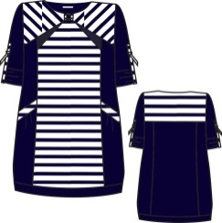
 |  |  |  | 1580 | 2484 | 650 | 5 | 0 | 0
 |  |  |  | 1580 | 2484 | 650 | 5 | 0 | 0
 |  |  |  | 1580 | 2484 | 650 | 4 | 0 | 0
 |  |  |  | 1580 | 2484 | 650 | 3 | 0 | 0
 |  |  |  | 1580 | 2484 | 650 | 2 | 0 | 0
 |  |  |  | 1580 | 2484 | 650 | 5 | 0 | 0
 |  |  |  | 1580 | 2484 | 650 | 4 | 0 | 0
 |  |  |  | 1580 | 2484 | 650 | 3 | 0 | 0
 |  |  |  | 1580 | 2484 | 650 | 3 | 0 | 0
 |  |  |  | 1580 | 2484 | 650 | 2 | 0 | 0
 |  |  |  | 1580 | 2484 | 650 | 2 | 0 | 0
 |  |  |  | 1580 | 2484 | 650 | 2 | 0 | 0
 |  |  |  | 1300 | 1898 | 450 | 1 | 0 | 0 | 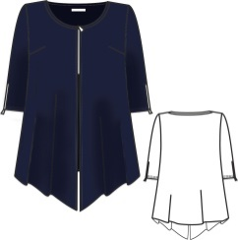
 |  |  |  | 1400 | 1955 | 500 | 1 | 0 | 0
 |  |  |  | 1400 | 1955 | 500 | 2 | 0 | 0
 |  |  |  | 1400 | 1955 | 500 | 1 | 0 | 0
 |  |  |  | 1400 | 1955 | 500 | 2 | 0 | 0
 |  |  |  | 1400 | 1955 | 500 | 2 | 0 | 0
 |  |  |  | 1400 | 1955 | 500 | 5 | 0 | 0
 |  |  |  | 1500 | 2070 | 600 | 2 | 0 | 0
 |  |  |  | 1500 | 2070 | 600 | 2 | 0 | 0
 |  |  |  | 1500 | 2070 | 600 | 2 | 0 | 0
 |  |  |  | 1500 | 2070 | 600 | 7 | 0 | 0
 |  |  |  | 1500 | 2070 | 600 | 12 | 0 | 0
 |  |  |  | 1500 | 2070 | 600 | 12 | 0 | 0
 |  |  |  | 1500 | 2070 | 600 | 7 | 0 | 0
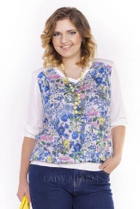
 |  |  |  | 600 | 1978 | 450 | 1 | 0 | 0
 |  |  |  | 600 | 1978 | 450 | 2 | 0 | 0
 |  |  |  | 600 | 1978 | 450 | 6 | 0 | 0
 |  |  |  | 600 | 1978 | 450 | 4 | 0 | 0
 |  |  |  | 600 | 1978 | 450 | 2 | 0 | 0
 |  |  |  | 600 | 1978 | 450 | 9 | 0 | 0
 |  |  |  | 600 | 1978 | 450 | 10 | 0 | 0
 |  |  |  | 600 | 1978 | 450 | 15 | 0 | 0
 |  |  |  | 600 | 1978 | 450 | 18 | 0 | 0
 |  |  |  | 600 | 1978 | 450 | 11 | 0 | 0
 |  |  |  | 600 | 1978 | 450 | 6 | 0 | 0
 |  |  |  | 600 | 1978 | 450 | 2 | 0 | 0
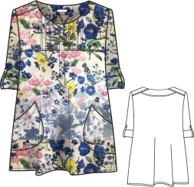
 |  |  |  | 2415 | 2415 | 600 | 1 | 0 | 0
 |  |  |  | 2415 | 2415 | 600 | 1 | 0 | 0
 |  |  |  | 2415 | 2415 | 600 | 1 | 0 | 0
 |  |  |  | 2415 | 2415 | 600 | 1 | 0 | 0
 |  |  |  | 2415 | 2415 | 600 | 1 | 0 | 0
 |  |  |  | 2415 | 2415 | 600 | 3 | 0 | 0
 |  |  |  | 2415 | 2415 | 600 | 2 | 0 | 0
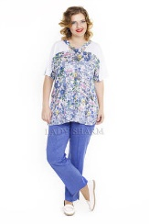
 |  |  |  | 600 | 1909 | 500 | 9 | 0 | 0
 |  |  |  | 600 | 1909 | 500 | 8 | 0 | 0
 |  |  |  | 600 | 1909 | 500 | 5 | 0 | 0
 |  |  |  | 600 | 1909 | 500 | 9 | 0 | 0
 |  |  |  | 600 | 1909 | 500 | 8 | 0 | 0
 |  |  |  | 600 | 1909 | 500 | 2 | 0 | 0
 |  |  |  | 600 | 1909 | 500 | 6 | 0 | 0
 |  |  |  | 600 | 1909 | 500 | 10 | 0 | 0
 |  |  |  | 600 | 1909 | 500 | 5 | 0 | 0
 |  |  |  | 600 | 1909 | 500 | 3 | 0 | 0
 |  |  |  | 600 | 1909 | 500 | 2 | 0 | 0
 |  |  |  | 600 | 1909 | 500 | 3 | 0 | 0
 |  |  |  | 1430 | 2933 | 800 | 4 | 0 | 0
 |  |  |  | 1430 | 2933 | 800 | 4 | 0 | 0
 |  |  |  | 1430 | 2933 | 800 | 5 | 0 | 0
 |  |  |  | 1430 | 2933 | 800 | 2 | 0 | 0
 |  |  |  | 1430 | 2933 | 800 | 1 | 0 | 0
 |  |  |  | 1430 | 2933 | 800 | 3 | 0 | 0
 |  |  |  | 2470 | 2470 | 800 | 1 | 0 | 0 | 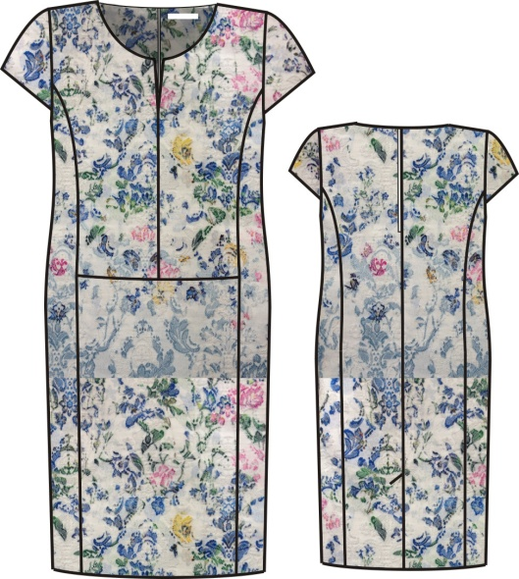
 |  |  |  | 2470 | 2470 | 800 | 1 | 0 | 0
 |  |  |  | 700 | 1150 | 450 | 6 | 0 | 0
 |  |  |  | 700 | 1150 | 450 | 8 | 0 | 0
 |  |  |  | 700 | 1150 | 450 | 8 | 0 | 0
 |  |  |  | 700 | 1150 | 450 | 7 | 0 | 0
 |  |  |  | 700 | 1150 | 450 | 5 | 0 | 0
 |  |  |  | 700 | 1150 | 450 | 1 | 0 | 0
 |  |  |  | 1072 | 1438 | 500 | 2 | 0 | 0
 |  |  |  | 1072 | 1438 | 500 | 1 | 0 | 0
 |  |  |  | 1072 | 1438 | 500 | 1 | 0 | 0
 |  |  |  | 1072 | 1438 | 500 | 1 | 0 | 0
 |  |  |  | 1072 | 1438 | 500 | 1 | 0 | 0
 |  |  |  | 1072 | 1438 | 500 | 1 | 0 | 0
 |  |  |  | 1072 | 1438 | 500 | 4 | 0 | 0
 |  |  |  | 1072 | 1438 | 500 | 3 | 0 | 0
 |  |  |  | 1400 | 2024 | 500 | 1 | 0 | 0 | 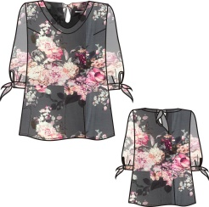
 |  |  |  | 1400 | 2024 | 500 | 1 | 0 | 0
 |  |  |  | 1400 | 2024 | 500 | 1 | 0 | 0
 |  |  |  | 1400 | 2024 | 500 | 1 | 0 | 0
 |  |  |  | 1900 | 2358 | 500 | 1 | 0 | 0 | 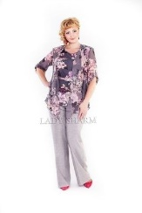
 |  |  |  | 1900 | 2358 | 500 | 1 | 0 | 0
 |  |  |  | 1900 | 2358 | 500 | 1 | 0 | 0
 |  |  |  | 1900 | 2358 | 500 | 1 | 0 | 0
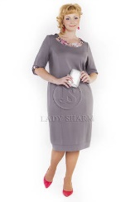
 |  |  |  | 1207 | 2300 | 700 | 10 | 0 | 0
 |  |  |  | 1207 | 2300 | 700 | 10 | 0 | 0
 |  |  |  | 1207 | 2300 | 700 | 17 | 0 | 0
 |  |  |  | 1207 | 2300 | 700 | 21 | 0 | 0
 |  |  |  | 1207 | 2300 | 700 | 22 | 0 | 0
 |  |  |  | 1207 | 2300 | 700 | 20 | 0 | 0
 |  |  |  | 1207 | 2300 | 700 | 10 | 0 | 0
 |  |  |  | 1207 | 2300 | 700 | 18 | 0 | 0
 |  |  |  | 1207 | 2300 | 700 | 12 | 0 | 0
 |  |  |  | 1207 | 2300 | 700 | 7 | 0 | 0
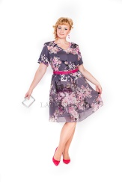
 |  |  |  | 2140 | 2990 | 700 | 6 | 0 | 0
 |  |  |  | 2140 | 2990 | 700 | 4 | 0 | 0
 |  |  |  | 2140 | 2990 | 700 | 1 | 0 | 0
 |  |  |  | 2140 | 2990 | 700 | 1 | 0 | 0
 |  |  |  | 2140 | 2990 | 700 | 2 | 0 | 0
 |  |  |  | 2140 | 2990 | 700 | 3 | 0 | 0
 |  |  |  | 2140 | 2990 | 700 | 2 | 0 | 0
 |  |  |  | 750 | 990 | 450 | 21 | 0 | 0
 |  |  |  | 750 | 990 | 450 | 10 | 0 | 0
 |  |  |  | 750 | 990 | 450 | 24 | 0 | 0
 |  |  |  | 750 | 990 | 450 | 19 | 0 | 0
 |  |  |  | 750 | 990 | 450 | 24 | 0 | 0
 |  |  |  | 750 | 990 | 450 | 19 | 0 | 0
 |  |  |  | 750 | 990 | 450 | 22 | 0 | 0
 |  |  |  | 750 | 990 | 450 | 26 | 0 | 0
 |  |  |  | 750 | 990 | 450 | 11 | 0 | 0
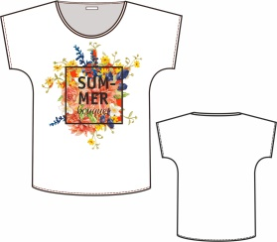
 |  |  |  | 750 | 990 | 450 | 22 | 0 | 0
 |  |  |  | 750 | 990 | 450 | 15 | 0 | 0
 |  |  |  | 750 | 990 | 450 | 24 | 0 | 0
 |  |  |  | 750 | 990 | 450 | 23 | 0 | 0
 |  |  |  | 750 | 990 | 450 | 19 | 0 | 0
 |  |  |  | 750 | 990 | 450 | 25 | 0 | 0
 |  |  |  | 750 | 990 | 450 | 19 | 0 | 0
 |  |  |  | 750 | 990 | 450 | 25 | 0 | 0
 |  |  |  | 750 | 990 | 450 | 9 | 0 | 0
 |  |  |  | 970 | 1380 | 450 | 1 | 0 | 0 | 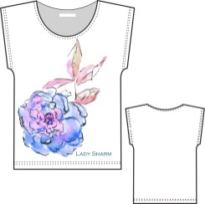
 |  |  |  | 970 | 1380 | 450 | 2 | 0 | 0
 |  |  |  | 970 | 1380 | 450 | 1 | 0 | 0
 |  |  |  | 1000 | 1438 | 450 | 7 | 0 | 0
 |  |  |  | 1000 | 1438 | 450 | 11 | 0 | 0
 |  |  |  | 1000 | 1438 | 450 | 21 | 0 | 0
 |  |  |  | 1000 | 1438 | 450 | 23 | 0 | 0
 |  |  |  | 1000 | 1438 | 450 | 13 | 0 | 0
 |  |  |  | 1000 | 1438 | 450 | 25 | 0 | 0
 |  |  |  | 1000 | 1438 | 450 | 16 | 0 | 0
 |  |  |  | 1000 | 1438 | 450 | 9 | 0 | 0
...
 |  |  |  | Оптовая Цена Со Скидкой | Первоначальная Оптовая Цена | Предложение по скидкам | Остаток Склада | Заказ | Стоимость | Изображение
 |  |  |  | 870 | 1518 | 300 | 7 | 0 | 0
 |  |  |  | 870 | 1518 | 300 | 8 | 0 | 0
 |  |  |  | 870 | 1518 | 300 | 5 | 0 | 0
 |  |  |  | 870 | 1518 | 300 | 3 | 0 | 0
 |  |  |  | 870 | 1518 | 300 | 6 | 0 | 0
 |  |  |  | 870 | 1518 | 300 | 4 | 0 | 0
 |  |  |  | 870 | 1518 | 300 | 4 | 0 | 0
 |  |  |  | 870 | 1518 | 300 | 3 | 0 | 0
 |  |  |  | 870 | 1518 | 300 | 1 | 0 | 0
 |  |  |  | 870 | 1518 | 300 | 3 | 0 | 0
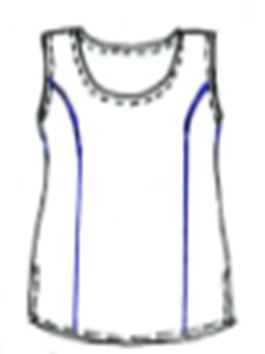
 |  |  |  | 1300 | 1300 | 300 | 12 | 0 | 0
 |  |  |  | 1300 | 1300 | 300 | 6 | 0 | 0
 |  |  |  | 1300 | 1300 | 300 | 5 | 0 | 0
 |  |  |  | 1300 | 1300 | 300 | 4 | 0 | 0
 |  |  |  | 1300 | 1300 | 300 | 4 | 0 | 0
 |  |  |  | 1300 | 1300 | 300 | 1 | 0 | 0
 |  |  |  | 3250 | 3950 | 800 | 17 | 0 | 0
 |  |  |  | 3250 | 3950 | 800 | 8 | 0 | 0
 |  |  |  | 3250 | 3950 | 800 | 11 | 0 | 0
 |  |  |  | 3250 | 3950 | 800 | 3 | 0 | 0
 |  |  |  | 3250 | 3950 | 800 | 11 | 0 | 0
 |  |  |  | 3250 | 3950 | 800 | 3 | 0 | 0
 |  |  |  | 3250 | 3950 | 800 | 9 | 0 | 0
 |  |  |  | 3250 | 3950 | 800 | 7 | 0 | 0
 |  |  |  | 3250 | 3950 | 800 | 2 | 0 | 0
 |  |  |  | 3200 | 3990 | 800 | 10 | 0 | 0
 |  |  |  | 3200 | 3990 | 800 | 9 | 0 | 0
 |  |  |  | 3200 | 3990 | 800 | 15 | 0 | 0
 |  |  |  | 3200 | 3990 | 800 | 12 | 0 | 0
 |  |  |  | 3200 | 3990 | 800 | 11 | 0 | 0
 |  |  |  | 3200 | 3990 | 800 | 12 | 0 | 0
 |  |  |  | 3200 | 3990 | 800 | 11 | 0 | 0
 |  |  |  | 3200 | 3990 | 800 | 2 | 0 | 0
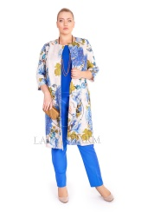
 |  |  |  | 3200 | 3990 | 800 | 16 | 0 | 0
 |  |  |  | 3200 | 3990 | 800 | 17 | 0 | 0
 |  |  |  | 3200 | 3990 | 800 | 14 | 0 | 0
 |  |  |  | 3200 | 3990 | 800 | 11 | 0 | 0
 |  |  |  | 3200 | 3990 | 800 | 6 | 0 | 0
 |  |  |  | 3200 | 3990 | 800 | 7 | 0 | 0
 |  |  |  | 3200 | 3990 | 800 | 9 | 0 | 0
 |  |  |  | 3200 | 3990 | 800 | 13 | 0 | 0
 |  |  |  | 3200 | 3990 | 800 | 4 | 0 | 0
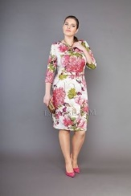
 |  |  |  | 2800 | 3500 | 800 | 21 | 0 | 0
 |  |  |  | 2800 | 3500 | 800 | 19 | 0 | 0
 |  |  |  | 2800 | 3500 | 800 | 22 | 0 | 0
 |  |  |  | 2800 | 3500 | 800 | 17 | 0 | 0
 |  |  |  | 2800 | 3500 | 800 | 13 | 0 | 0
 |  |  |  | 2800 | 3500 | 800 | 23 | 0 | 0
 |  |  |  | 2800 | 3500 | 800 | 11 | 0 | 0
 |  |  |  | 2800 | 3500 | 800 | 12 | 0 | 0
 |  |  |  | 2800 | 3500 | 800 | 16 | 0 | 0
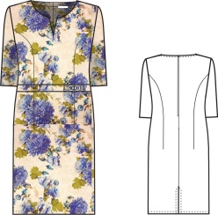
 |  |  |  | 2800 | 3500 | 800 | 18 | 0 | 0
 |  |  |  | 2800 | 3500 | 800 | 20 | 0 | 0
 |  |  |  | 2800 | 3500 | 800 | 35 | 0 | 0
 |  |  |  | 2800 | 3500 | 800 | 29 | 0 | 0
 |  |  |  | 2800 | 3500 | 800 | 17 | 0 | 0
 |  |  |  | 2800 | 3500 | 800 | 30 | 0 | 0
 |  |  |  | 2800 | 3500 | 800 | 26 | 0 | 0
 |  |  |  | 2800 | 3500 | 800 | 13 | 0 | 0
 |  |  |  | 2800 | 3500 | 800 | 7 | 0 | 0
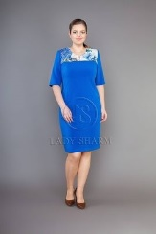
 |  |  |  | 2000 | 2700 | 800 | 16 | 0 | 0
 |  |  |  | 2000 | 2700 | 800 | 11 | 0 | 0
 |  |  |  | 2000 | 2700 | 800 | 12 | 0 | 0
 |  |  |  | 2000 | 2700 | 800 | 13 | 0 | 0
 |  |  |  | 2000 | 2700 | 800 | 14 | 0 | 0
 |  |  |  | 2000 | 2700 | 800 | 15 | 0 | 0
 |  |  |  | 2000 | 2700 | 800 | 20 | 0 | 0
 |  |  |  | 2000 | 2700 | 800 | 14 | 0 | 0
 |  |  |  | 2000 | 2700 | 800 | 7 | 0 | 0
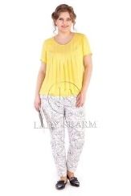
 |  |  |  | 1580 | 2600 | 500 | 33 | 0 | 0
 |  |  |  | 1580 | 2600 | 500 | 37 | 0 | 0
 |  |  |  | 1580 | 2600 | 500 | 45 | 0 | 0
 |  |  |  | 1580 | 2600 | 500 | 50 | 0 | 0
 |  |  |  | 1580 | 2600 | 500 | 55 | 0 | 0
 |  |  |  | 1580 | 2600 | 500 | 53 | 0 | 0
 |  |  |  | 1580 | 2600 | 500 | 52 | 0 | 0
 |  |  |  | 1580 | 2600 | 500 | 58 | 0 | 0
 |  |  |  | 1580 | 2600 | 500 | 51 | 0 | 0
 |  |  |  | 2450 | 3200 | 500 | 22 | 0 | 0
 |  |  |  | 2450 | 3200 | 500 | 16 | 0 | 0
 |  |  |  | 2450 | 3200 | 500 | 21 | 0 | 0
 |  |  |  | 2450 | 3200 | 500 | 21 | 0 | 0
 |  |  |  | 2450 | 3200 | 500 | 6 | 0 | 0
 |  |  |  | 2450 | 3200 | 500 | 4 | 0 | 0
 |  |  |  | 2450 | 3200 | 500 | 8 | 0 | 0
 |  |  |  | 2450 | 3200 | 500 | 11 | 0 | 0
 |  |  |  | 2450 | 3200 | 500 | 1 | 0 | 0
 |  |  |  | 1900 | 2950 | 500 | 27 | 0 | 0
 |  |  |  | 1900 | 2950 | 500 | 30 | 0 | 0
 |  |  |  | 1900 | 2950 | 500 | 40 | 0 | 0
 |  |  |  | 1900 | 2950 | 500 | 24 | 0 | 0
 |  |  |  | 1900 | 2950 | 500 | 31 | 0 | 0
 |  |  |  | 1900 | 2950 | 500 | 34 | 0 | 0
 |  |  |  | 1900 | 2950 | 500 | 23 | 0 | 0
 |  |  |  | 1900 | 2950 | 500 | 32 | 0 | 0
 |  |  |  | 1900 | 2950 | 500 | 26 | 0 | 0
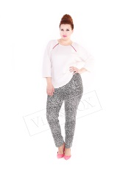
 |  |  |  | 1450 | 1750 | 500 | 6 | 0 | 0
 |  |  |  | 1450 | 1750 | 500 | 7 | 0 | 0
 |  |  |  | 1450 | 1750 | 500 | 9 | 0 | 0
 |  |  |  | 1450 | 1750 | 500 | 6 | 0 | 0
 |  |  |  | 1450 | 1750 | 500 | 5 | 0 | 0
 |  |  |  | 1450 | 1750 | 500 | 3 | 0 | 0
 |  |  |  | 1450 | 1750 | 500 | 2 | 0 | 0
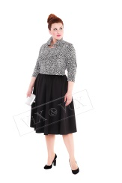
 |  |  |  | 1750 | 1950 | 500 | 1 | 0 | 0
 |  |  |  | 1750 | 1950 | 500 | 1 | 0 | 0
 |  |  |  | 1750 | 1950 | 500 | 6 | 0 | 0
 |  |  |  | 1750 | 1950 | 500 | 8 | 0 | 0
 |  |  |  | 1750 | 1950 | 500 | 5 | 0 | 0
 |  |  |  | 1750 | 1950 | 500 | 7 | 0 | 0
 |  |  |  | 1750 | 1950 | 500 | 3 | 0 | 0
 |  |  |  | 1750 | 1950 | 500 | 4 | 0 | 0
 |  |  |  | 1750 | 1950 | 500 | 3 | 0 | 0
 |  |  |  | 1750 | 1950 | 500 | 2 | 0 | 0
 |  |  |  | 1190 | 2300 | 600 | 2 | 0 | 0
 |  |  |  | 1190 | 2300 | 600 | 1 | 0 | 0
 |  |  |  | 1190 | 2300 | 600 | 6 | 0 | 0
 |  |  |  | 1190 | 2300 | 600 | 1 | 0 | 0
 |  |  |  | 1190 | 2300 | 600 | 3 | 0 | 0
 |  |  |  | 1190 | 2300 | 600 | 2 | 0 | 0
 |  |  |  | 1190 | 2300 | 600 | 2 | 0 | 0
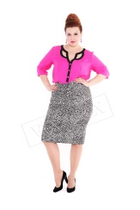
 |  |  |  | 1320 | 1510 | 500 | 7 | 0 | 0
 |  |  |  | 1320 | 1510 | 500 | 4 | 0 | 0
 |  |  |  | 1320 | 1510 | 500 | 9 | 0 | 0
 |  |  |  | 1320 | 1510 | 500 | 6 | 0 | 0
 |  |  |  | 1320 | 1510 | 500 | 6 | 0 | 0
 |  |  |  | 1320 | 1510 | 500 | 12 | 0 | 0
 |  |  |  | 1320 | 1510 | 500 | 7 | 0 | 0
 |  |  |  | 1320 | 1510 | 500 | 3 | 0 | 0
 |  |  |  | 1000 | 1450 | 450 | 6 | 0 | 0
 |  |  |  | 1000 | 1450 | 450 | 3 | 0 | 0
 |  |  |  | 1000 | 1450 | 450 | 9 | 0 | 0
 |  |  |  | 1000 | 1450 | 450 | 16 | 0 | 0
 |  |  |  | 1000 | 1450 | 450 | 15 | 0 | 0
 |  |  |  | 1000 | 1450 | 450 | 17 | 0 | 0
 |  |  |  | 1000 | 1450 | 450 | 10 | 0 | 0
 |  |  |  | 1000 | 1450 | 450 | 11 | 0 | 0
...
 |  |  |  | Оптовая Цена Со Скидкой | Первоначальная Оптовая Цена | Предложение по скидкам | Остаток Склада | Заказ | Стоимость | Изображение
 |  |  |  | 1066 | 1480 | 400 | 32 | 0 | 0
 |  |  |  | 1066 | 1480 | 400 | 36 | 0 | 0
 |  |  |  | 1066 | 1480 | 400 | 39 | 0 | 0
 |  |  |  | 1066 | 1480 | 400 | 30 | 0 | 0
 |  |  |  | 1066 | 1480 | 400 | 27 | 0 | 0
 |  |  |  | 1066 | 1480 | 400 | 19 | 0 | 0
 |  |  |  | 1066 | 1480 | 400 | 21 | 0 | 0
 |  |  |  | 1066 | 1480 | 400 | 3 | 0 | 0
 |  |  |  | 1066 | 1480 | 400 | 1 | 0 | 0
 |  |  |  | 1066 | 1480 | 400 | 5 | 0 | 0
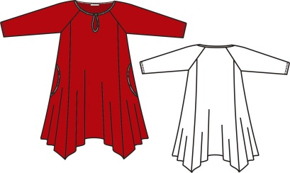
 |  |  |  | 1066 | 1480 | 400 | 11 | 0 | 0
 |  |  |  | 1066 | 1480 | 400 | 13 | 0 | 0
 |  |  |  | 1066 | 1480 | 400 | 17 | 0 | 0
 |  |  |  | 1066 | 1480 | 400 | 13 | 0 | 0
 |  |  |  | 1066 | 1480 | 400 | 6 | 0 | 0
 |  |  |  | 1044 | 1450 | 450 | 7 | 0 | 0
 |  |  |  | 1044 | 1450 | 450 | 5 | 0 | 0
 |  |  |  | 1044 | 1450 | 450 | 4 | 0 | 0
 |  |  |  | 1044 | 1450 | 450 | 9 | 0 | 0
 |  |  |  | 1044 | 1450 | 450 | 1 | 0 | 0
 |  |  |  | 1044 | 1450 | 450 | 5 | 0 | 0
 |  |  |  | 1044 | 1450 | 450 | 12 | 0 | 0
 |  |  |  | 1044 | 1450 | 450 | 8 | 0 | 0
 |  |  |  | 1044 | 1450 | 450 | 12 | 0 | 0
 |  |  |  | 1044 | 1450 | 450 | 5 | 0 | 0
...
 |  |  |  | Оптовая Цена Со Скидкой | Первоначальная Оптовая Цена | Предложение по скидкам | Остаток Склада | Заказ | Стоимость | Изображение
 |  |  |  | 1050 | 1800 | 650 | 8 | 0 | 0
 |  |  |  | 1050 | 1800 | 650 | 5 | 0 | 0
 |  |  |  | 1050 | 1800 | 650 | 8 | 0 | 0
 |  |  |  | 1050 | 1800 | 650 | 13 | 0 | 0
 |  |  |  | 1050 | 1800 | 650 | 9 | 0 | 0
 |  |  |  | 1050 | 1800 | 650 | 15 | 0 | 0
 |  |  |  | 1050 | 1800 | 650 | 21 | 0 | 0
 |  |  |  | 1050 | 1800 | 650 | 21 | 0 | 0
 |  |  |  | 1050 | 1800 | 650 | 22 | 0 | 0
 |  |  |  | 1050 | 1800 | 650 | 12 | 0 | 0
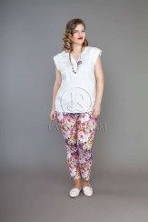
 |  |  |  | 1780 | 1780 | 500 | 1 | 0 | 0
 |  |  |  | 1780 | 1780 | 500 | 3 | 0 | 0
 |  |  |  | 1780 | 1780 | 500 | 2 | 0 | 0
 |  |  |  | 1780 | 1780 | 500 | 2 | 0 | 0
 |  |  |  | 1780 | 1780 | 500 | 1 | 0 | 0
 |  |  |  | 1780 | 1780 | 500 | 1 | 0 | 0
 |  |  |  | 1780 | 1780 | 500 | 1 | 0 | 0
 |  |  |  | 1780 | 1780 | 500 | 3 | 0 | 0
 |  |  |  | 1680 | 1990 | 650 | 4 | 0 | 0
 |  |  |  | 1680 | 1990 | 650 | 4 | 0 | 0
 |  |  |  | 1680 | 1990 | 650 | 4 | 0 | 0
 |  |  |  | 1680 | 1990 | 650 | 5 | 0 | 0
 |  |  |  | 1680 | 1990 | 650 | 4 | 0 | 0
 |  |  |  | 1680 | 1990 | 650 | 2 | 0 | 0
 |  |  |  | 1680 | 1990 | 650 | 5 | 0 | 0
 |  |  |  | 1680 | 1990 | 650 | 3 | 0 | 0
 |  |  |  | 1680 | 1990 | 650 | 6 | 0 | 0
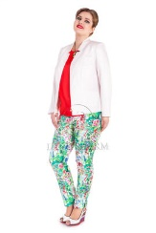
 |  |  |  | 1580 | 2400 | 500 | 26 | 0 | 0
 |  |  |  | 1580 | 2400 | 500 | 27 | 0 | 0
 |  |  |  | 1580 | 2400 | 500 | 22 | 0 | 0
 |  |  |  | 1580 | 2400 | 500 | 30 | 0 | 0
 |  |  |  | 1580 | 2400 | 500 | 38 | 0 | 0
 |  |  |  | 1580 | 2400 | 500 | 35 | 0 | 0
 |  |  |  | 1580 | 2400 | 500 | 26 | 0 | 0
 |  |  |  | 1580 | 2400 | 500 | 26 | 0 | 0
 |  |  |  | 1600 | 1900 | 500 | 17 | 0 | 0
 |  |  |  | 1600 | 1900 | 500 | 23 | 0 | 0
 |  |  |  | 1600 | 1900 | 500 | 14 | 0 | 0
 |  |  |  | 1600 | 1900 | 500 | 20 | 0 | 0
 |  |  |  | 1600 | 1900 | 500 | 18 | 0 | 0
 |  |  |  | 1600 | 1900 | 500 | 15 | 0 | 0
 |  |  |  | 1000 | 1450 | 400 | 5 | 0 | 0 |  | 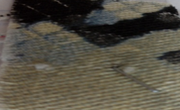
 |  |  |  | 1000 | 1450 | 400 | 5 | 0 | 0
 |  |  |  | 1000 | 1450 | 400 | 8 | 0 | 0
 |  |  |  | 1000 | 1450 | 400 | 6 | 0 | 0
 |  |  |  | 1000 | 1450 | 400 | 6 | 0 | 0
 |  |  |  | 1000 | 1450 | 400 | 6 | 0 | 0
 |  |  |  | 1000 | 1450 | 400 | 3 | 0 | 0
 |  |  |  | 1000 | 1450 | 400 | 5 | 0 | 0
 |  |  |  | 1000 | 1450 | 400 | 3 | 0 | 0
 |  |  |  | 2151 | 2151 | 600 | 4 | 0 | 0
 |  |  |  | 2151 | 2151 | 600 | 8 | 0 | 0
 |  |  |  | 2151 | 2151 | 600 | 13 | 0 | 0
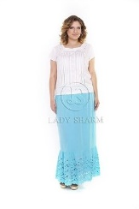
 |  |  |  | 2120 | 2120 | 600 | 8 | 0 | 0
 |  |  |  | 2120 | 2120 | 600 | 5 | 0 | 0
 |  |  |  | 2120 | 2120 | 600 | 14 | 0 | 0
 |  |  |  | 2120 | 2120 | 600 | 13 | 0 | 0
 |  |  |  | 2120 | 2120 | 600 | 9 | 0 | 0
 |  |  |  | 2120 | 2120 | 600 | 10 | 0 | 0
 |  |  |  | 2120 | 2120 | 600 | 12 | 0 | 0
 |  |  |  | 2120 | 2120 | 600 | 13 | 0 | 0
 |  |  |  | 2120 | 2120 | 600 | 16 | 0 | 0
 |  |  |  | 2120 | 2120 | 600 | 9 | 0 | 0
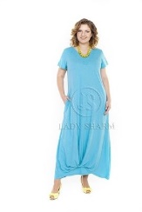
 |  |  |  | 1550 | 2185 | 650 | 3 | 0 | 0
 |  |  |  | 1550 | 2185 | 650 | 1 | 0 | 0
 |  |  |  | 1550 | 2185 | 650 | 8 | 0 | 0
 |  |  |  | 1550 | 2185 | 650 | 16 | 0 | 0
 |  |  |  | 1550 | 2185 | 650 | 18 | 0 | 0
 |  |  |  | 1550 | 2185 | 650 | 24 | 0 | 0
 |  |  |  | 1550 | 2185 | 650 | 20 | 0 | 0
 |  |  |  | 1550 | 2185 | 650 | 17 | 0 | 0
 |  |  |  | 1550 | 2185 | 650 | 20 | 0 | 0
 |  |  |  | 1550 | 2185 | 650 | 9 | 0 | 0
 |  |  |  | 1550 | 2185 | 650 | 10 | 0 | 0
 |  |  |  | 1550 | 2185 | 650 | 7 | 0 | 0
 |  |  |  | 1550 | 2185 | 650 | 4 | 0 | 0
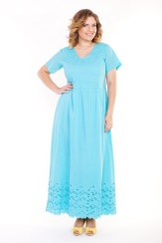
 |  |  |  | 1950 | 2500 | 650 | 7 | 0 | 0
 |  |  |  | 1950 | 2500 | 650 | 9 | 0 | 0
 |  |  |  | 1950 | 2500 | 650 | 10 | 0 | 0
 |  |  |  | 1950 | 2500 | 650 | 7 | 0 | 0
 |  |  |  | 1950 | 2500 | 650 | 7 | 0 | 0
 |  |  |  | 1950 | 2500 | 650 | 7 | 0 | 0
 |  |  |  | 1950 | 2500 | 650 | 9 | 0 | 0
 |  |  |  | 1950 | 2500 | 650 | 2 | 0 | 0
 |  |  |  | 1950 | 2500 | 650 | 9 | 0 | 0
 |  |  |  | 1950 | 2500 | 650 | 5 | 0 | 0
 |  |  |  | 1950 | 2500 | 650 | 3 | 0 | 0
 |  |  |  | 1950 | 2500 | 650 | 6 | 0 | 0
 |  |  |  | 1950 | 2500 | 650 | 1 | 0 | 0
 |  |  |  | 2415 | 2415 | 450 | 1 | 0 | 0 | 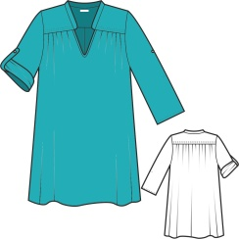
 |  |  |  | 1553 | 1553 | 450 | 1 | 0 | 0 | 